Inicio
Índice de Gestión de Riesgos para América Latina y El Caribe Índex for Risk Management (INFORM 2018)
(Dicembre 2017 v 0.0.5)

(Tabla de Contenidos)
CONCEPTO Y METODOLOGÍA
La iniciativa INFORM comenzó en 2012 como una convergencia de intereses de los organismos de las Naciones Unidas, los donantes, las ONG y las instituciones de investigación para establecer una base de datos común para el análisis del riesgo humanitario mundial. INFORM identifica a los países con alto riesgo de crisis humanitaria que son más propensos a requerir asistencia internacional. El modelo INFORM se basa en conceptos de riesgo publicados en la literatura científica y contempla tres dimensiones de riesgo: Peligros y Exposición, Vulnerabilidad y Falta de Capacidad de Afrontamiento. El modelo INFORM se divide en diferentes niveles para proporcionar una visión rápida de los factores subyacentes que conducen al riesgo humanitario. El índice INFORM apoya un marco proactivo de gestión de crisis. Será útil para una asignación objetiva de recursos para la gestión de desastres, así como para acciones coordinadas centradas en la prevención, mitigación y preparación para emergencias humanitarias.

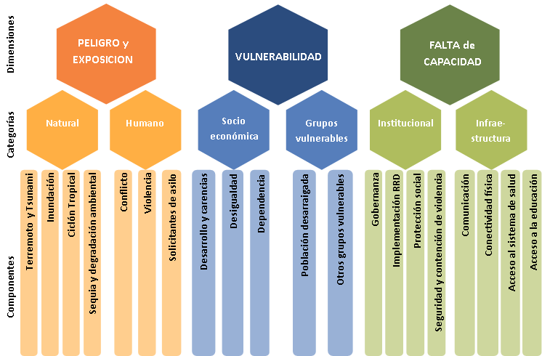

Descargo de responsabilidad La representación y uso de nombres geográficos y datos relacionados incluidos en las listas, tablas de esta hoja de cálculo no están garantizados ni libres de errores ni implican necesariamente aprobación o aceptación oficial por parte de las Naciones Unidas.
Para mayor información:
http://www.inform-index.org/Subnational/LAC

LAC-INFORM Modelo Regional: 30 Septiembre v005 - Actualización:
Los siguientes indicadores han sido actualizados: Tasa de homicidio intencional, Homicidio intencional, Solicitantes de asilo por país de origen, Población en pobreza multidimensional, Población en situación cercana a la pobreza multidimensional, Tasa de incidencia de la pobreza sobre la base de las líneas de pobreza nacional, Tasa de inactividad por edades, Remesas personales, Empleo vulnerable, Desnutrición crónica en menores de 5 años, Niños y niñas de un año totalmente inmunizados contra DTP3, Incidencia del dengue, Tasa de fertilidad en adolescentes, Mortalidad en adolescentes debido a la autolesión y a la violencia interpersonal, Costos de contención de la violencia, Tasa de supervivencia hasta el último grado de educación primaria, Tasa de supervivencia hasta el último grado de educación secundaria inferior, Nivel de estudios: al menos completado la secundaria inferior, Gastos en educación, Proporción alumno-maestro en educación primaria.
El indicador de prevalencia de la anemia en las mujeres embarazadas se ha reemplazado por el indicador de la prevalencia de anemia en las mujeres en edad reproductiva. Dos componentes de la categoría de los otros grupos vulnerables de la dimensión de vulnerabilidad se han revisado ligeramente: el indicador sobre la anemia en mujeres en edad reproductiva se ha trasladado del grupo de inseguridad alimentaria al grupo de niños y niñas menores de cinco años. La vulnerabilidad del grupo de niños y niñas menores de cinco años se centra en la nutrición y las condiciones de salud. Se ha incluido un nuevo indicador sobre la prevalencia de la anemia en niños y niñas menores de cinco años en este componente, así como un nuevo subcomponente sobre las condiciones de nutrición materna/adolescente, que se mide por el bajo peso al nacer y la anemia en mujeres en edad reproductiva.
La definición y medición del indicador de costo de contención de la violencia reportado por el Índice Global de Paz ha cambiado. El indicador revisado toma en cuenta los costos económicos directos e indirectos de la violencia, mientras que la versión anterior del indicador solo consideraba los costos directos de contención de la violencia.
Indicadores actualizados con la ultima versión del modelo Global INFORM (31 Agosto 2017 v 0.3.3): Total afectado por la sequía, Frecuencia de los eventos de sequía, GCRI Probabilidad de conflicto violento, GCRI Probabilidad de conflicto altamente violento, Intensidad del conflicto de poder nacional (altamente violenta), Intensidad del conflicto subnacional (altamente violenta), Índice de Desarrollo Humano, Densidad de médicos, Niños y niñas de un año totalmente inmunizados contra el sarampión, Incidencia de la tuberculosis, Incidencia de VIH-SIDA entre personas de 15 a 49 años, Índice de desigualdad de género, Coeficiente Gini de ingresos, Personas afectadas por desastres naturales, Las personas internamente desplazadas (PDI), Refugiados por país de asilo, Refugiados Regresados, Eficacia gubernamental, Índice de Percepción de la Corrupción, Acceso a electricidad, Usuarios de internet, Suscripciones de celulares móviles, PIB per cápita PPP int USD (estimado), Población total

